Pivot Table 8
AVERAGE of registered vs AVERAGE of temp

Hourly User details
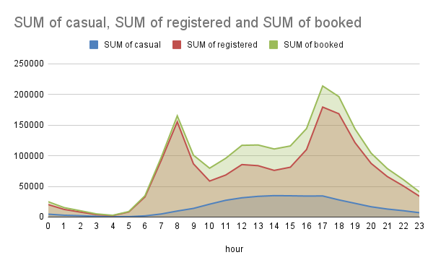

Monthly Casual Users
SUM of casual vs Month(Name)

Monthly Registered
SUM of registered vs Month(Name)

2011 and 2012

Monthly Revenue as %
SUM of revenue vs month

Monthly Revenue
2011 and 2012

2011 and 2012

Hour Vs Avg. Ride Booking
